상품제안서
쇼핑백 키트 M | 상품코드: S42625

 |  |  |  |  |  | 02-713-8555 | www.synergygift.co.kr
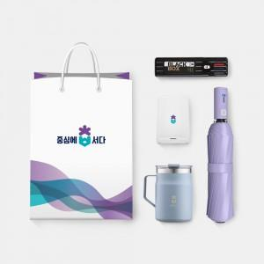

【상세/제작정보】 | 커스텀 컬러제작 쇼핑백, 스테들러세트, 락앤락스텐머그475ml, 3단완전자동우산, 고속무선충전펜꽂이 5종 KIT

【인쇄/포장옵션】 | 전체 1곳 포함 / 포장불가능

【공급단가】 | 수량 | 50~ | 100~ | 300~ | 500~
*VAT별도 | 단가 | 44,000원 | 42,000원 | 39,000원 | 37,500원

【상품 URL】 | https://www.synergygift.co.kr:443/src/goods_detail.php?gdno=42625

